글로벌
글로벌 음악산업
Value analysis as of August 31, 2025
KRW in millions
 |  |  | 4 | 5

Global Recorded Music Industry Revenues

 | in USD billions | 2,013 | 2,014 | 2,015 | 2,016 | 2,017 | 2,018 | 2,019 | 2,020 | 2,021 | 2,022 | 2,023
Physical |  | 6.1 | 5.3 | 5.1 | 4.9 | 4.6 | 4.1 | 3.9 | 3.7 | 4.3 | 4.5 | 5.1
Streaming |  | 1.3 | 1.8 | 2.6 | 4.4 | 6.2 | 8.8 | 10.7 | 12.7 | 15.7 | 17.5 | 19.3
Downloads |  | 4.1 | 3.8 | 3.6 | 3.0 | 2.5 | 1.6 | 1.4 | 1.2 | 1.1 | 0.9 | 0.9
Performance |  | 1.6 | 1.7 | 1.8 | 2.1 | 2.2 | 2.5 | 2.4 | 2.2 | 2.3 | 2.5 | 2.7
Others |  | 0.3 | 0.3 | 0.3 | 0.3 | 0.4 | 0.4 | 0.4 | 0.4 | 0.5 | 0.6 | 0.6
Total |  | 13.4 | 12.9 | 13.4 | 14.7 | 15.9 | 17.4 | 18.8 | 20.2 | 23.9 | 26.0 | 28.6

Source : IFPI 2024 Global Music Report

Global music market forecasts

in USD billions |  | 2,023 | 2024(E) | 2025(E) | 2026(E) | 2027(E) | 2028(E) | 2029(E) | 2030(E) |  | CAGR '23-30 | CAGR '24-30
Recorded |  | 28.6 | 31.1 | 34.0 | 37.1 | 40.2 | 43.3 | 46.4 | 49.5 |  | 8.2% | 8.1%
 | Physical | 5.1 | 5.2 | 5.5 | 5.7 | 5.9 | 6.0 | 6.2 | 6.4 |  | 3.3% | 3.5%
 | Performance | 2.7 | 2.9 | 3.1 | 3.3 | 3.5 | 3.6 | 3.8 | 4.0 |  | 5.8% | 5.5%
 | Sync | 0.6 | 0.7 | 0.8 | 0.8 | 0.9 | 0.9 | 1.0 | 1.0 |  | 7.6% | 6.1%
 | Downloads | 0.9 | 0.8 | 0.7 | 0.6 | 0.5 | 0.5 | 0.4 | 0.3 |  | -14.5% | -15.1%
 | Streaming | 19.3 | 21.5 | 23.9 | 26.7 | 29.5 | 32.2 | 35.0 | 37.8 |  | 10.1% | 9.9%
Music Publishing |  | 9.0 | 9.9 | 10.7 | 11.6 | 12.5 | 13.5 | 14.4 | 15.3 |  | 7.9% | 7.5%
Live music market |  | 33.1 | 35.1 | 37.7 | 40.5 | 43.3 | 46.1 | 48.9 | 51.7 |  | 6.6% | 6.7%
Total |  | 70.7 | 76.1 | 82.4 | 89.2 | 96.0 | 102.9 | 109.7 | 116.5 |  | 7.4% | 7.4%

Source : Goldman Sachs Music in the air, 2024 May

Chart Title
지역별 해외 스트리밍서비스 매출액 추정치

억 원 |  | 2,019 | 2,020 | 2,021 | 2,022 | 2,023
아시아 |  | 1,016 | 1,176 | 1,183 | 1,387 | 1,566
유럽 |  | 88 | 104 | 246 | 348 | 489
미주 |  | 149 | 117 | 243 | 310 | 480
오세아니아 외 |  | 24 | 45 | 42 | 54 | 68
Total |  | 1,277 | 1,442 | 1,714 | 2,099 | 2,603
% of Total
아시아 |  | 80% | 82% | 69% | 66% | 60%
유럽 |  | 7% | 7% | 14% | 17% | 19%
미주 |  | 12% | 8% | 14% | 15% | 18%
오세아니아 외 |  | 2% | 3% | 2% | 3% | 3%

Source : 데이터로 살펴본 K팝 해외 매출액 동향, 한국문화관광연구원

연도별 피지컬 음반 수출액 추이

억 원 |  | 2,019 | 2,020 | 2,021 | 2,022 | 2,023
수출액 |  | 1,088 | 2,182 | 2,871 | 3,437 | 3,889

Source : 데이터로 살펴본 K팝 해외 매출액 동향, 한국문화관광연구원

연도별 해외 공연 매출액 추정치

억 원 |  | 2,019 | 2,020 | 2,021 | 2,022 | 2,023
수출액 |  | 1,088 | 2,182 | 2,871 | 3,437 | 3,889

Source : 데이터로 살펴본 K팝 해외 매출액 동향, 한국문화관광연구원

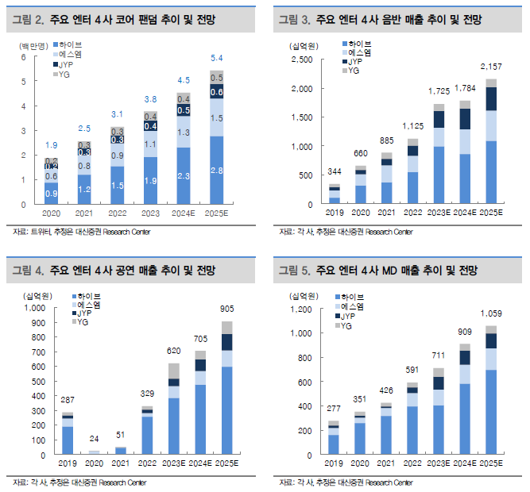
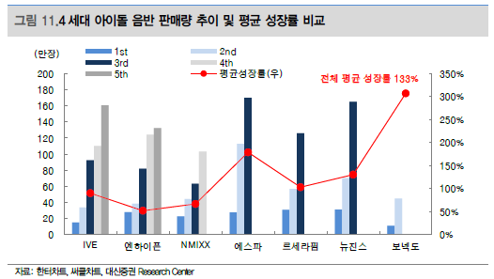

K-POP 시장 성장률

구분 |  |  | CAGR
2023 |  | 12.7 | 126%
2024(E) |  | 16.0
2025(E) |  | 20.2
2026(E) |  | 25.4

K-pop CAGR

기사 정리

2018년보다 글로벌 기준으로는 362%, 미국에서는 182%나 증가했다.
https://www.yna.co.kr/view/AKR20241008088100005#:~:text=%EB%89%B4%EC%8A%A4%20%EA%B2%80%EC%83%89%20%EB%8B%AB%EA%B8%B0-,K%ED%8C%9D%EC%9D%B4%20%EA%B8%80%EB%A1%9C%EB%B2%8C%20%EC%9D%8C%EC%95%85%20%EC%8B%9C%EC%9E%A5%EC%97%90%EC%84%9C%20%ED%81%B0%20%EC%82%AC%EB%9E%91%EC%9D%84,%EC%97%90%EC%84%9C%EB%8A%94%20182%25%EB%82%98%20%EC%A6%9D%EA%B0%80%ED%96%88%EB%8B%A4.

골드만삭스 향후 3년 동안 K팝 시장이 매해 26%씩 성장할 것으로 전망
https://www.ft.com/content/212a87ed-adf8-4212-923d-38213d8d98be

한국문화관광연구원이 24일 발표한 '데이터로 살펴본 K팝 해외 매출액 동향' 분석 결과에 따르면 2023년 K팝 해외 매출액은 전년 대비 34.3％ 증가한 1조2377억원으로 추산됐다.
이는 실물 음반 수출, 해외 온라인 스트리밍, 공연 등 3개 분야를 합산한 매출 추정치다. K팝 해외 매출이 1조원을 넘은 것은 지난해가 사상 처음이다. 2022년엔 9218억원이었다.
출처 : 데일리뉴스(http://www.idailynews.co.kr)
https://www.idailynews.co.kr/news/articleView.html?idxno=102958

K팝 시장 규모는 연간 12조7000억원(92억 달러)에 달한다.
https://biz.chosun.com/international/international_general/2024/07/29/QNODNBFN2RB5DI5P3DDLSEP67M/#:~:text=K%ED%8C%9D%20%EC%8B%9C%EC%9E%A5%20%EA%B7%9C%EB%AA%A8%EB%8A%94,%EA%B7%B9%ED%9E%88%20%EC%9D%BC%EB%B6%80%EC%97%90%20%EB%B6%88%EA%B3%BC%ED%95%98%EB%8B%A4.

